Solicitud gráfica
 | Área: | Ciencias Naturales |  |  | Fecha:
 | Grado: | 6 |  |  | 2015-10-27
 | Título del tema: | La nutrición de los seres vivos |  |  | ¿Cuaderno de estudio o recurso? | Cuaderno de Estudio
 | Editor: | Diego Molina

 | Código guión o recurso: | CN_06_04_CO | ← Para determinar este código, visite la hoja de Ayuda
 |  |  |  |  | ESPECIFICACIÓN DE ARCHIVOS A ENTREGAR
Núm. | Archivo Shutterstock o ruta en web | Imagen para: | Tipo | Formato | Nombre imagen SMALL | Tamaño imagen SMALL | Nombre imagen ZOOM | Tamaño imagen ZOOM | Descripción | Observaciones
IMG01 | 243060226 - 236068087 | Cuaderno de Estudio | Ilustración | Horizontal | CN_06_04_CO_IMG01_small | 526 x 370 px | CN_06_04_CO_IMG01_zoom | 800 x 600 px | Murciélago y delfín | Ilustrar de la siguiente forma
IMG02 | 2439391 - 87140986 - 135276107 - 321876668 | Cuaderno de Estudio | Ilustración | Horizontal | CN_06_04_CO_IMG02_small | 526 x 370 px | CN_06_04_CO_IMG02_zoom | 800 x 600 px | Mantis - Planta carnívora - Foca - hongos | 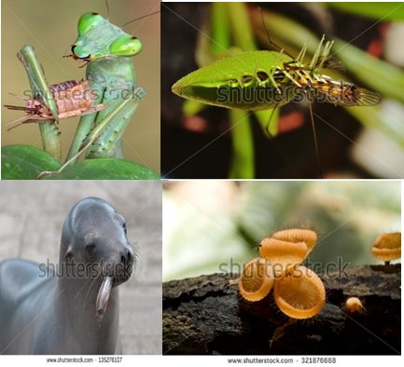 Ilustrar de la siguiente forma
IMG03 | 86262721- 144605633 -164998466 - 117645061 | Cuaderno de Estudio | Ilustración | Horizontal | CN_06_04_CO_IMG03_small | 526 x 370 px | CN_06_04_CO_IMG03_zoom | 800 x 600 px | Plantas - alga y bacterias | 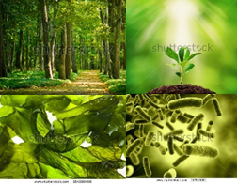 Ilustrar de la siguiente forma
IMG04 | 106640027 / 153315791 / 93554764 / 230061802 | Cuaderno de Estudio | Ilustración | Horizontal | CN_06_04_CO_IMG04_small | 526 x 370 px | CN_06_04_CO_IMG04_zoom | 800 x 600 px | Leopardo, - hongo - pulga de agua - bacteria | 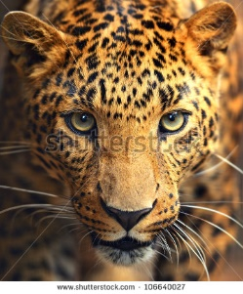 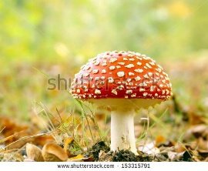 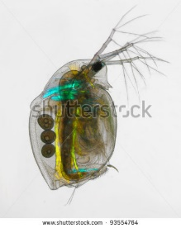 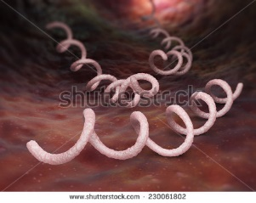 Ilustrar de la siguiente forma
IMG05 | 240557167 | Cuaderno de Estudio | Ilustración | vertical | CN_06_04_CO_IMG05_small | 526 x 370 px | CN_06_04_CO_IMG05_zoom | 800 x 600 px | Cadena alimenticia | Eliminar triangulo amarillo con las letras, y cambiar del inglés al español así: Primary producers: Productores primarios Green plants: Plantas Primary consumers: Consumidores primarios Herbivorous: Herbívoros Secondary consumers: Consumidores secundarios Tertiary consumers: Consumidores terciarios Quaternary consumers: Consumidores cuaternarios Carnivorous: Carnívoros
IMG06 | 159232961- 98546189 - 209057953 - 326490167 - 246238903 | Cuaderno de Estudio | Ilustración | Horizontal | CN_06_04_CO_IMG06_small | 526 x 370 px | CN_06_04_CO_IMG06_zoom | 800 x 600 px | Biomoléculas | 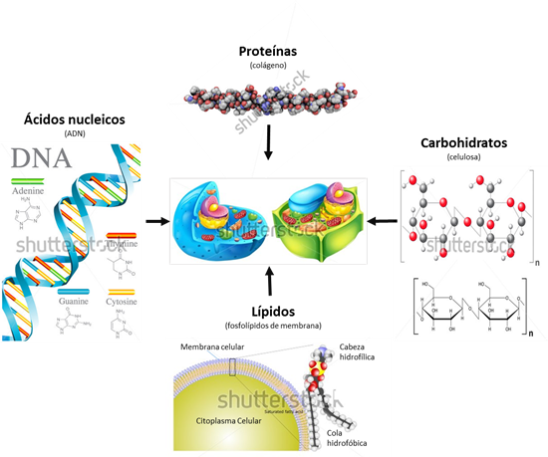 Ilustrar de tal forma que quede como está en la imagen, tener en cuenta cambiar palabras del inglés al español así: imagen: 159232961 agregar titulo: Proteínas (colágeno) Imagen: 98546189 agregar titulo: Ácidos nucleicos (ADN) DNA: ADN Adenine: Adenina Thymine: Timina Guanine: Guanina Cytosine: Citosina Imagen 209057953 eliminar "animal cell" y "plant cell" Imagen: 326490167 Eliminar "Cellulose polymer molecule" Agregar título: Carbohidratos (celulosa) Imagen: 246238903 Cambiar título phospholipid: Lípidos (fosfolípidos de membrana) Incluir una línea que señale la membrana celular Eliminar: Saturated fatty acid y Unsaturated fatty acid y cambiar: Hydrofilic hear: Cabeza hidrofílica Hydrophobic tail: Cola hidrofóbica
IMG07 | Gráfico | Cuaderno de Estudio | Ilustración | Horizontal | CN_06_04_CO_IMG07_small | 526 x 370 px | CN_06_04_CO_IMG07_zoom | 800 x 600 px | Gráfico en torta de procentajes | 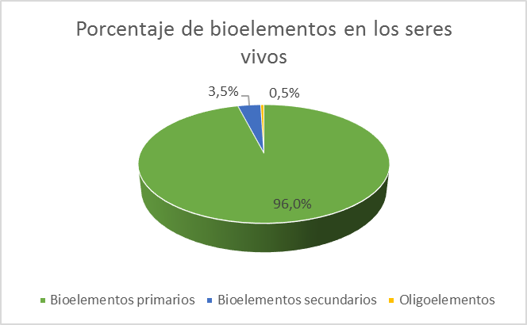 Gráficar la torta de porcentajes como se muestra Título: Porcentaje de bioelementos en los seres vivos Valores: Bioelementos primarios: 96 % Bioelementos secundarios: 3,5 % y oligoelementos: 0,5 %
IMG08 | 104022737 | Cuaderno de Estudio | Ilustración | Horizontal | CN_06_04_CO_IMG08_small | 526 x 370 px | CN_06_04_CO_IMG08_zoom | 800 x 600 px | Memebrana celular | Está imagen ya está en la solicitud anterior, por favor colocarle la tilde a la palabra proteína
IMG09 | https://commons.wikimedia.org/wiki/File:Tipos_de_endocitosis.svg | Cuaderno de Estudio | Ilustración | Horizontal | CN_06_04_CO_IMG09_small | 526 x 370 px | CN_06_04_CO_IMG09_zoom | 800 x 600 px | tipos de endocitosis | 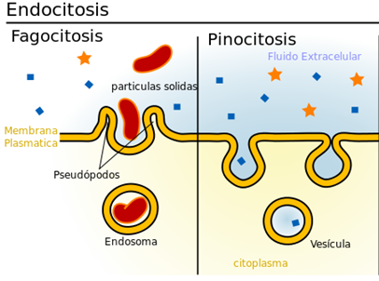 Está imagen ya fue solicitada, sin embargo, si es posible utilizar la imagen de Commoswikimedia, perfecto, (teniendo en cuenta eliminar la parte de "endocitosis mediada por recptores"), de lo contrario agregar a la imagen que ya existe los nombres como se ve en la imagen superior. Las palabras fagocitosis y pinocitosis van sin tilde. eliminar la palabra célula y dejar como se ve en la imagen.
IMG10 | 172114172 | Cuaderno de Estudio | Fotografía | Horizontal | CN_06_04_CO_IMG10_small | 526 x 370 px | CN_06_04_CO_IMG10_zoom | 800 x 600 px | Piscina natural termal del Parque Nacional de Yellowstone
IMG11 | 89185309 | Cuaderno de Estudio | Fotografía | vertical | CN_06_04_CO_IMG11_small | 526 x 370 px | CN_06_04_CO_IMG11_zoom | 800 x 600 px | Yogur
IMG12 | 165240929 | Cuaderno de Estudio | Ilustración | Horizontal | CN_06_04_CO_IMG12_small | 526 x 370 px | CN_06_04_CO_IMG12_zoom | 800 x 600 px | Paramecium | 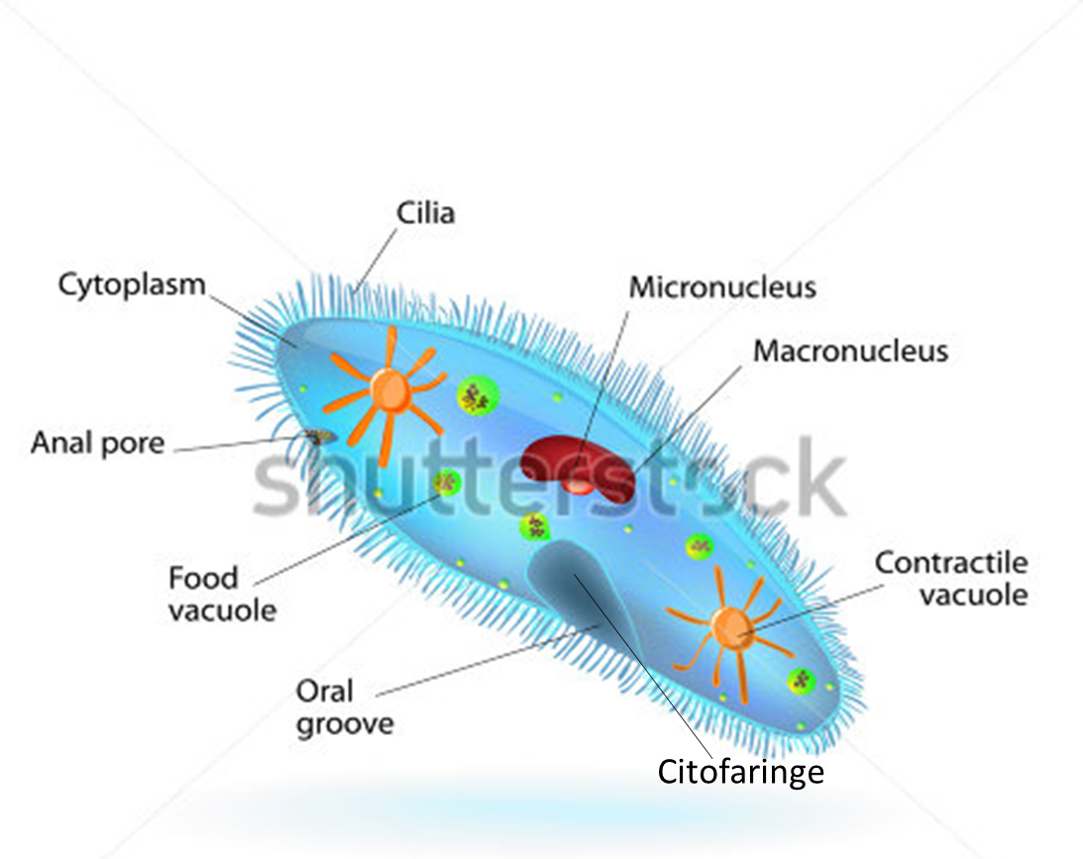 Agregar una linea mas, la de Citofaringe Cambiar nombres de inglés a español: Cilia: Cilios Micronúcleus : Micronúcleo Macronúcleus: Macronúcleo Cantractile vacuole: Vacuola contráctil Cytoplasm: Citoplasma Anal pore: Poro anal Food Vacuole: Vacuola digestiva Oral groove: Citostoma
IMG13 | 258493337 | Cuaderno de Estudio | Fotografía | Horizontal | CN_06_04_CO_IMG13_small | 526 x 370 px | CN_06_04_CO_IMG13_zoom | 800 x 600 px | Hongos sobre fruta
IMG14 | https://commons.wikimedia.org/wiki/File:Zebrina_stomata.jpeg?uselang=es | Cuaderno de Estudio | Fotografía | Horizontal | CN_06_04_CO_IMG14_small | 526 x 370 px | CN_06_04_CO_IMG14_zoom | 800 x 600 px | Estomas
IMG15 | 286653077 | Cuaderno de Estudio | Ilustración | Horizontal | CN_06_04_CO_IMG15_small | 526 x 370 px | CN_06_04_CO_IMG15_zoom | 800 x 600 px | Cloroplastos | Cambiar los títulos en inglés al español así: Chloroplast estructure - Estructura del cloroplasto Plant Cell - Célula vegetal Choroplast - Cloroplasto Granum - Grana Thylakoid - Tilacoide Thylakoid lumen - Luz del tilacoide
IMG16 | 160815011 | Cuaderno de Estudio | Ilustración | Horizontal | CN_06_04_CO_IMG16_small | 526 x 370 px | CN_06_04_CO_IMG16_zoom | 800 x 600 px | Corte del tallo de una planta | 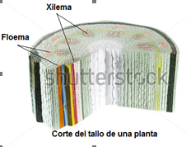 Agregar nombres como se ve en la imagen
IMG17 | 2° ESO/ Ciencias Naturales/ Cuaderno de estudio/ El reino animal: funciones/ La función de nutrición | Cuaderno de Estudio | Fotografía | Horizontal | CN_06_04_CO_IMG17_small | 526 x 370 px | CN_06_04_CO_IMG17_zoom | 800 x 600 px | Sistema digestivo de los mamíferos | 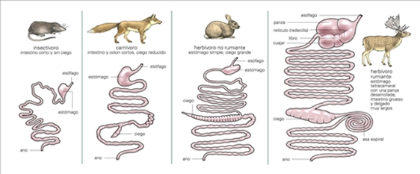
IMG18 | 145093609 y 33871825 | Cuaderno de Estudio | Ilustración | Horizontal | CN_06_04_CO_IMG18_small | 526 x 370 px | CN_06_04_CO_IMG18_zoom | 800 x 600 px | Cebra y león | 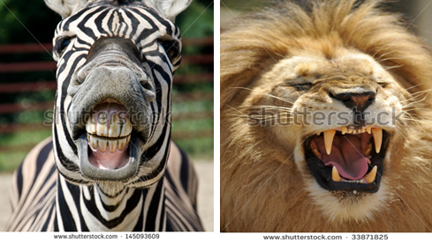 Ilustrar así:
IMG19 | 107391950 | Cuaderno de Estudio | Fotografía | Horizontal | CN_06_04_CO_IMG19_small | 526 x 370 px | CN_06_04_CO_IMG19_zoom | 800 x 600 px | Tiburón

